Beställningsblankett_01012020

Finlands Svenska Brand- och Räddningsförbund
 |  |  |  |  |  |  |  |  |  |  |  |  |  | rrxxaexx

Brandkår: |  |  |  |  |  |  |  |  | Beställningsblankett
Adress: |  |  |  |  |  |  |  |  | Prislista: |  |  |  | 2020-01-01
Postnr & adress |  |  |  |  |  |  |  |  | Beställningsdag:
Telefon:
E-post:

Stations- och festkläder för FBK och räddningsverkets personal |  |  | Storlek/Antal
KONTORS- & STATIONSKLÄDER: | Beställningskod | Färg/Storlek |  | XS | S | M | L | XL | 2XL | 3XL |  |  | á pris | Summa
Pikeskjorta, kort ärm | 47-0901-PIKE-030 | Mörkblå |  |  |  |  |  |  |  |  |  |  | 30.12 € | - €
Polojumper, lång ärm | 47-0901-POLO-030 | Mörkblå |  |  |  |  |  |  |  |  |  |  | 34.24 € | - €
T-skjorta | 47-PEL-TPAITA | Mörkblå |  |  |  |  |  |  |  |  |  |  | 26.97 € | - €
Tröja | 47-090-NEUL-030 | Mörkblå |  |  |  |  |  |  |  |  |  |  | 71.76 € | - €
Fleecerock 2011 | 47-1162-0011-030 | Svart |  |  |  |  |  |  |  |  |  |  | 42.71 € | - €
SoftShell 2018 | 47-1162-0011-030 | Svart |  |  |  |  |  |  |  |  |  |  | 102.53 € | - €
Kontorsblus (H) | 47-1502-0008-50 | Mörkblå |  |  |  |  |  |  |  |  |  |  | 126.99 € | - €
Kontorsblus (D) | 47-2502-0009-38 | Mörkblå |  |  |  |  |  |  |  |  |  |  | 133.19 € | - €
Stationsbyxa | 47-1203-0008-030 | Mörkblå |  |  |  |  |  |  |  |  |  |  | 65.42 € | - €
Bermudashorts | 47-1204-0008-030 | Mörkblå |  |  |  |  |  |  |  |  |  |  | 63.30 € | - €
FESTKLÄDER: Herrar | Beställningskod | Färg/Storlek |  | 48 | 50 | 52 | 54 | 56 | 58 | 60 | 62 | 64 | á pris | Summa
Tjänsterock | 47-1501-0008-50 | Mörkblå | B1 |  |  |  |  |  |  |  |  |  | 189.91 € | - €
 |  |  | C |  |  |  |  |  |  |  |  |  | 189.91 € | - €
 |  |  | C1 |  |  |  |  |  |  |  |  |  | 189.91 € | - €
 |  |  | D |  |  |  |  |  |  |  |  |  | 189.91 € | - €
Tjänstebyxor | 47-1201-0008-50 | Mörkblå | B1 |  |  |  |  |  |  |  |  |  | 66.71 € | - €
 |  |  | C |  |  |  |  |  |  |  |  |  | 66.71 € | - €
 |  |  | C1 |  |  |  |  |  |  |  |  |  | 66.71 € | - €
 |  |  | D |  |  |  |  |  |  |  |  |  | 66.71 € | - €
Festbyxor (röda revärer) | 47-1202-0008-030 | Mörkblå | B1 |  |  |  |  |  |  |  |  |  | 108.05 € | - €
 |  |  | C |  |  |  |  |  |  |  |  |  | 110.66 € | - €
 |  |  | C1 |  |  |  |  |  |  |  |  |  | 108.05 € | - €
 |  |  | D |  |  |  |  |  |  |  |  |  | 108.05 € | - €
Skjortor (Herr) | Beställningskod | Färg/Storlek |  | 37-38 | 39-40 | 41-42 | 43-44 | 45-46 | 47-48 |  |  |  | á pris | Summa
Tjänsteskjorta, långärm (vit) | 47-1111-0011-414 | Vit | C |  |  |  |  |  |  |  |  |  | 44.42 € | - €
Tjänsteskjorta, kortärm (vit) | 47-1112-0011-414 | Vit | C |  |  |  |  |  |  |  |  |  | 42.85 € | - €
Festskjorta (vit) | 47-1121-0008-414 | Vit | C |  |  |  |  |  |  |  |  |  | 48.33 € | - €
kontorsskjorta, långärm (blå) | 47-1111-0008-414 | Blå | C |  |  |  |  |  |  |  |  |  | 31.61 € | - €
Kontorsskjorta, kortärm (blå) | 47-1112-0008-414 | Blå | C |  |  |  |  |  |  |  |  |  | 42.82 € | - €
Ytterkläder | Beställningskod | Färg/Storlek |  | 48 | 50 | 52 | 54 | 56 | 58 | 60 | 62 | 64 | á pris | Summa
Ytterrock, med foder (utan märke) | 47-1161-0011-030 | Svart | C |  |  |  |  |  |  |  |  |  | 160.54 € | - €
Ytterbyxor | 47-1205-0008-30 | Svart | C |  |  |  |  |  |  |  |  |  | 94.16 € | - €
Kort befälsrock (H) | 47-1163-0008-50 | Svart | C |  |  |  |  |  |  |  |  |  | 162.02 € | - €
Kort befälsrock (D) | 47-2163-0008-38 | Svart | C |  |  |  |  |  |  |  |  |  | 239.18 € | - €
Innerfoder (H) | 47-1263-0009-50 | Svart | C |  |  |  |  |  |  |  |  |  | 77.90 € | - €
Innerfoder (D) | 47-2263-0009-38 | Svart | C |  |  |  |  |  |  |  |  |  | 77.90 € | - €
Lång befälsrock (H) | 47-1164-0008-50 | Svart | C |  |  |  |  |  |  |  |  |  | 388.77 € | - €
Lång befälsrock (D) | 47-2164-0008-38 | Svart | C |  |  |  |  |  |  |  |  |  | 388.77 € | - €
Innerfoder (H) | PEL M irtovuori | Svart | C |  |  |  |  |  |  |  |  |  | 46.74 € | - €
Innerfoder (D) | PEL N irtovuori | Svart | C |  |  |  |  |  |  |  |  |  | 46.74 € | - €
FESTKLÄDER: Damer | Beställningskod | Färg/Storlek |  | 38 | 40 | 42 | 44 | 46 | 48 |  |  |  | á pris | Summa
Tjänsterock | 47-2501-0008-38 | Mörkblå | C |  |  |  |  |  |  |  |  |  | 193.17 € | - €
 |  |  | C1 |  |  |  |  |  |  |  |  |  | 193.17 € | - €
 |  |  | D |  |  |  |  |  |  |  |  |  | 193.17 € | - €
Tjänstebyxor | 47-2201-0008-38 | Mörkblå | C |  |  |  |  |  |  |  |  |  | 66.71 € | - €
 |  |  | C1 |  |  |  |  |  |  |  |  |  | 66.71 € | - €
 |  |  | D |  |  |  |  |  |  |  |  |  | 66.71 € | - €
Tjänstekjol | 47-2301-0008-038 | Mörkblå | C |  |  |  |  |  |  |  |  |  | 57.64 € | - €
 |  |  | C1 |  |  |  |  |  |  |  |  |  | 57.64 € | - €
 |  |  | D |  |  |  |  |  |  |  |  |  | 57.64 € | - €
Festkjol | 47-2302-0008-38 | Mörkblå | C |  |  |  |  |  |  |  |  |  | 126.23 € | - €
 |  |  | C1 |  |  |  |  |  |  |  |  |  | 126.23 € | - €
 |  |  | D |  |  |  |  |  |  |  |  |  | 126.23 € | - €
Skjortor (Damer) | Beställningskod | Färg/Storlek |  | 36 | 38 | 40 | 42 | 44 | 46 | 48 |  |  | á pris | Summa
Tjänsteskjorta, långärm (vit) | 47-2111-0011-38 | Vit | C |  |  |  |  |  |  |  |  |  | 46.89 € | - €
Tjänsteskjorta, kortärm (vit) | 47-2112-0011-38 | Vit | C |  |  |  |  |  |  |  |  |  | 42.85 € | - €
Festskjorta (vit) | 47-2121-0008-38 | Vit | C |  |  |  |  |  |  |  |  |  | 63.91 € | - €
kontorsskjorta, långärm (blå) | 47-2111-0008-38 | Blå | C |  |  |  |  |  |  |  |  |  | 46.89 € | - €
Kontorsskjorta, kortärm (blå) | 47-2112-0008-414 | Blå | C |  |  |  |  |  |  |  |  |  | 44.42 € | - €
Gemensamma produkter | Beställningskod | Färg/Längd |  | 100 | 120 | 140 |  |  |  |  |  |  | á pris | Summa
Festbälte, sölja i mässing | 47-1903-JVYÖ-100 | Röd/Gul |  |  |  |  |  |  |  |  |  |  | 95.66 € | - €
Läderbälte | 47-0903-VYÖN-103 | Svart |  |  |  |  |  |  |  |  |  |  | 36.41 € | - €
Tyg bälte 2015 | 47-VYÖT-0015-103 | Svart |  |  |  |  |  |  |  |  |  |  | 46.15 € | - €
 |  | Färg/Storlek |  | 8.5 | 9.0 | 9.5 | 10.0 | 10.5 | 11.0 |  |  |  | á pris | Summa
Läderhandskar (H) | 47-0903-NAHK-090 | Svart |  |  |  |  |  |  |  |  |  |  | 39.86 € | - €
Läderhandskar (D) | 47-2903-NAHK-090 | Svart |  |  |  |  |  |  |  |  |  |  | 39.75 € | - €
Bomullsvantar (one size) | 47-0903-PUUV-099 | Vit |  |  |  |  |  |  |  |  |  |  | 15.73 € | - €
 |  |  |  | antal
Slips ( säkerhetsslips) | 47-1903-SOLM-002 | Mörkblå |  |  |  |  |  |  |  |  |  |  | 25.48 € | - €
Slips | 47-1903-JSOL-099 | Mörkblå |  |  |  |  |  |  |  |  |  |  | 47.87 € | - €
Slips (fest) | 47-1903-SOLM-099 | Röd |  |  |  |  |  |  |  |  |  |  | 47.87 € | - €
Festscarf (slipsduk) | 47-2903-JSOL-099 | Röd |  |  |  |  |  |  |  |  |  |  | 47.87 € | - €
Scarf (slipsduk) | 47-2903-SOLM-099 | Mörkblå |  |  |  |  |  |  |  |  |  |  | 38.57 € | - €
Halsduk "Silke" | 47-0903-SILK-099 | Vit |  |  |  |  |  |  |  |  |  |  | 78.66 € | - €
Halsduk "Ylle" | 47-0903-KAUL-099 | Vit |  |  |  |  |  |  |  |  |  |  | 32.07 € | - €
Befälsplatta med kokard | 47-0906-PÄÄL-099 |  |  |  |  |  |  |  |  |  |  |  | 13.97 € | - €
Enhetschefsplatta med kokard | 47-0906-ALIP-099 |  |  |  |  |  |  |  |  |  |  |  | 19.11 € | - €
Manskapsplatta med kokard | 47-0906-MIEH-099 |  |  |  |  |  |  |  |  |  |  |  | 13.97 € | - €
Fläta till Uniforsmössa gult/svart |  |  |  |  |  |  |  |  |  |  |  |  | 45.45 € | - €
Fläta till Uniforsmössa manskap |  |  |  |  |  |  |  |  |  |  |  |  | 42.20 € | - €
Namnskylt, broderad |  |  |  |  |  |  |  |  |  |  |  |  | 9.58 € | - €
Fästande av eget armmärke/st |  |  |  |  |  |  |  |  |  |  |  |  | 5.99 € | - €
Extra tarra på vänsterarm |  |  |  |  |  |  |  |  |  |  |  |  | 15.00 € | - €
Skickade av provserien |  |  |  |  |  |  |  |  |  |  |  |  | 29.96 € | - €
Huvudbonader |  | Färg/Storlek |  | 56 | 57 | 58 | 59 | 60 | 61 | 62 |  |  | á pris | Summa
Uniformsmössa | 47-0902-VIRK-055 | Mörkblå |  |  |  |  |  |  |  |  |  |  | 60.80 € | - €
Överdrag | 47-0902-PÄÄL-055 | Vitt |  |  |  |  |  |  |  |  |  |  | 39.86 € | - €
Fältmössa 2012 | 47-KENT-0012-055 | Mörkblå |  |  |  |  |  |  |  |  |  |  | 56.13 € | - €
Båtmössa | 47-0902-VENE-055 | Mörkblå |  |  |  |  |  |  |  |  |  |  | 54.53 € | - €
Skinnmössa | 47-0902-TURK-055 | Mörkblå |  |  |  |  |  |  |  |  |  |  | 105.89 € | - €
Barett, för damer | 47-0902-BARE-055 | Svart |  |  |  |  |  |  |  |  |  |  | 95.00 € | - €
Skärmmössa (keps) | 47-0902-LIPP-031 | Svart |  | S |  | L |  |  |  |  |  |  | 9.45 € | - €
Sommar - pipo (one size) | 47-0902-PIPK-099 | Svart |  |  |  |  |  |  |  |  |  |  | 11.61 € | - €
Vinter - pipo (one size) | 47-PIPT-0011-0099 | Svart |  |  |  |  |  |  |  |  |  |  | 13.10 € | - €
 |  |  |  |  |  |  |  |  |  |  |  |  | Totalt: | - €

Bilder
Topper uniform 2012

Stationskläder
Pikeskorta, kort ärm | Polo, lång ärm
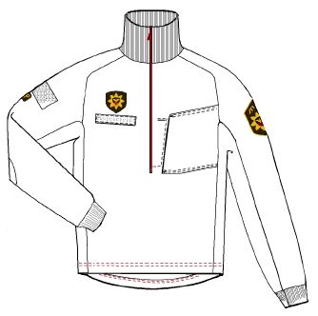
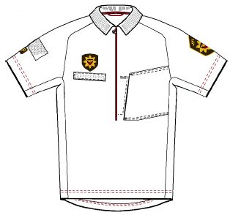

47-0901-PIKE-030 | 47-0901-POLO-030

T-skorta | Stationsbyxor
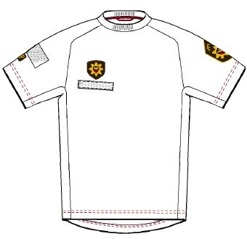
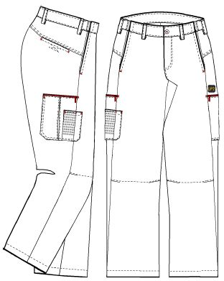

47-0901-TPAI-030

Bermudashorts
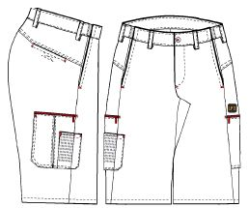

 | 47-1203-0008-030

 | Skärmmössa
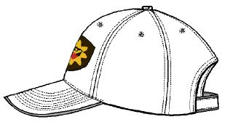

47-1204-0008-030 | 47-0902-LIPP-031

Festkläder, herrar
Tjänsterock | Tjänstebyxor
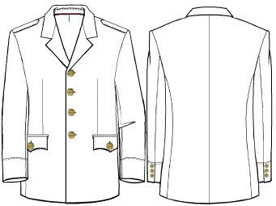
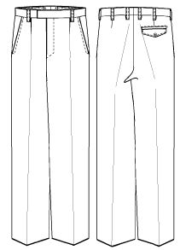

47-1501-0008-50

Tjänsteskjorta, lång ärm
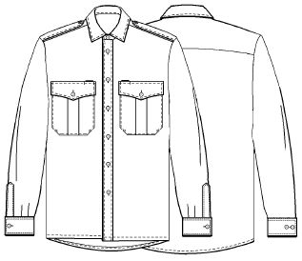
 | 47-1201-0008-50

 | Festbälte

 | 47-1903-JVYÖ-100

 | Festbyxor
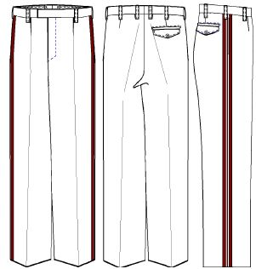

47-1111-0008-414

Festskjorta
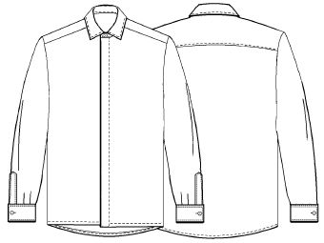

47-1121-0011-414 | 47-1202-0008-030

Festkläder, damer
Tjänsterock | Tjänstekjol
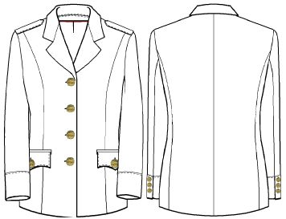
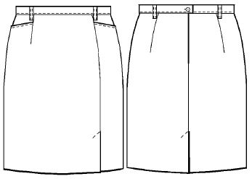

47-2501-0008-38 | 47-2301-0008-038

Tjänstebyxor | Festkjol
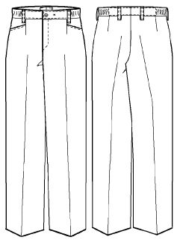
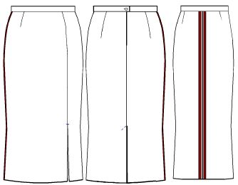

 | 47-2302-0008-38

 | Festscarf

47-2201-0008-38 | 47-2903-JSOL-099

Tjänsteskjorta, lång ärm | Festskjorta
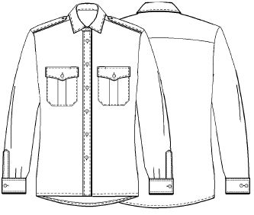
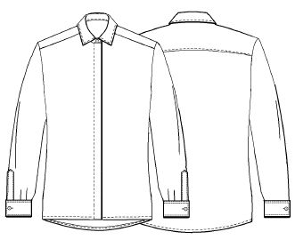

47-2111-0011-38 | 47-2121-0008-38

Ytterkläder, mössor, övrigt
Kort befälsrock, herrar (3/4) | Kort befälsrock, damer (3/4)
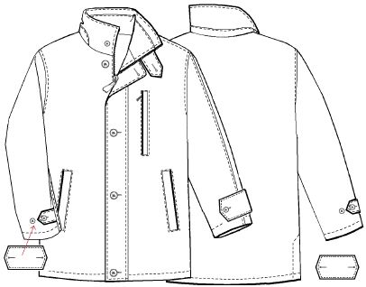
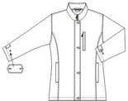

47-1163-0008-50 | 47-2163-0009-38

Uniformsmössa | Barett
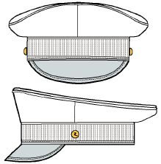

47-0902-VIRK-055 | 47-0902-BARE-055

Tröja | Broderad namnskylt
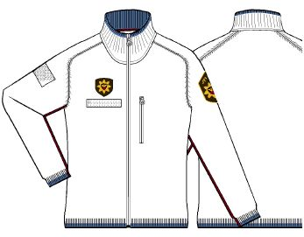

47-0901-NEUL-030 | 47-0900-NIMI-099

